內科
 |  |  |  |  |  | <==表示有公式(請自己下公式)
 |  |  |  |  |  | <==表示最佳解(決策變數)
品名 | 每單位原料 ( C ) 公克/個 | 每單位工時 ( D ) 小時/個 | 單位毛利 ( E ) 元/個 | 產量 ( F )個 | 毛利合計 ( E ) * ( F ) 元 | <==請根據問題敘述把數值帶入工作表儲存格
3D口罩 | 30 | 15 | 15 | 133.33333333 | 2000
醫療口罩 | 10 | 5 | 5 | 0 | 0
n95口罩 | 30 | 40 | 20 | 10 | 200
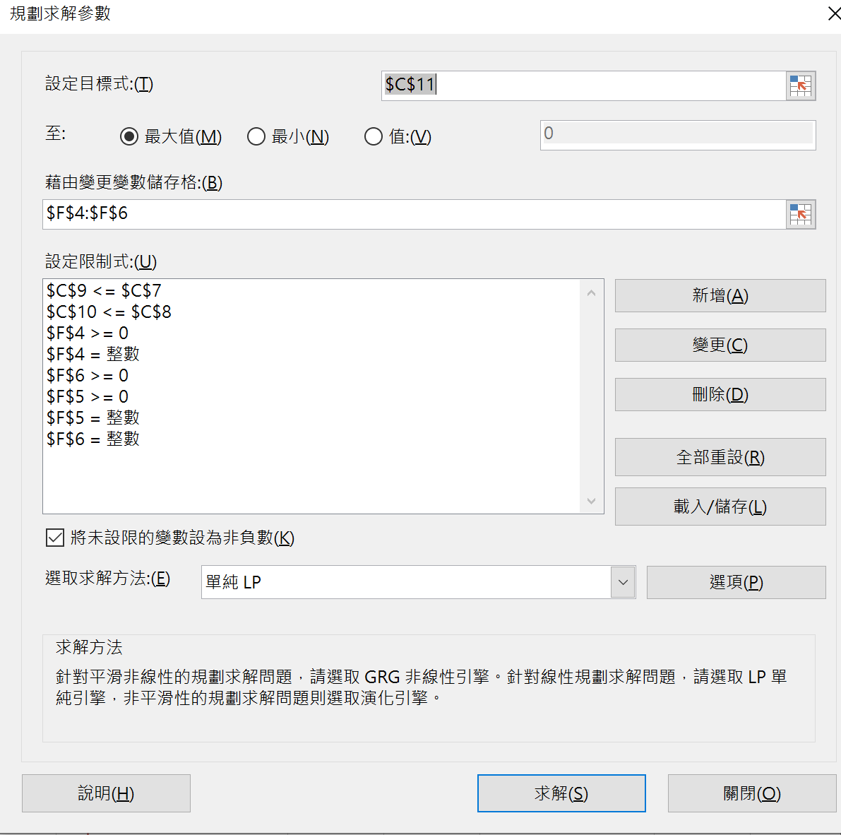
每月原料配額 | 4300 | 公克(用量上限)
每月生產時間 | 2400 | 小時(工時上限)
實際原料用量 ( C ) * ( F ) | 4300
實際生產工時 ( D ) * ( F ) | 2400
總收益總和 ( G ) | 2200 | <==目標式最大化

公式推導-實際工時C10 | 公式推導-實際用量C9

